画面遷移
画面遷移

 |  | ・・・本設計書の対象機能
 |  | ・・・本設計書対象外

【凡例】

メイン画面オープン
ポップアップ画面オープン
ポップアップ画面クローズ
ファイル出力

一覧レコードダブルクリック
（対象車により遷移先変更）

 | メニュー |  | 車両検索 | 外製車日程
 | （KKS02010） |  | （KKS15010） | （KKS13010）

一覧レコードダブルクリック
（対象車により遷移先変更）
 |  |  |  | カーシェア日程
 |  |  | 予約済一覧（カーシェア＆外製車） | （KKS12010）
 |  |  | （KKS15010）

ユーザー選択・閉じる

 |  |  |  | ユーザー一覧
 |  |  |  | （-）
予約者クリック

画面レイアウト
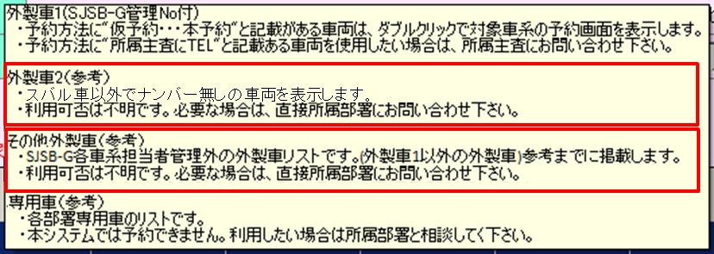
概要
カーシェアや外製車などの車両を一覧表示する。

画面レイアウト

 | KKS15010 | 車両検索（カーシェア車・外製車１）
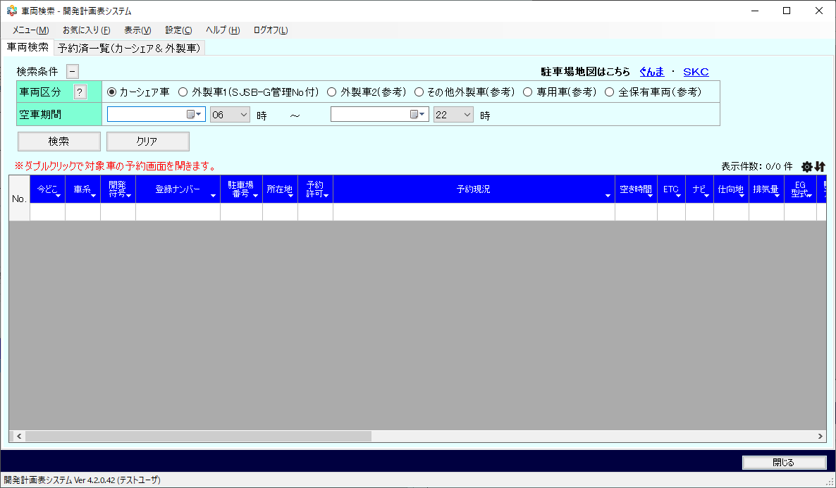

 | KKS15010 | 車両検索（カーシェア車・外製車１以外）
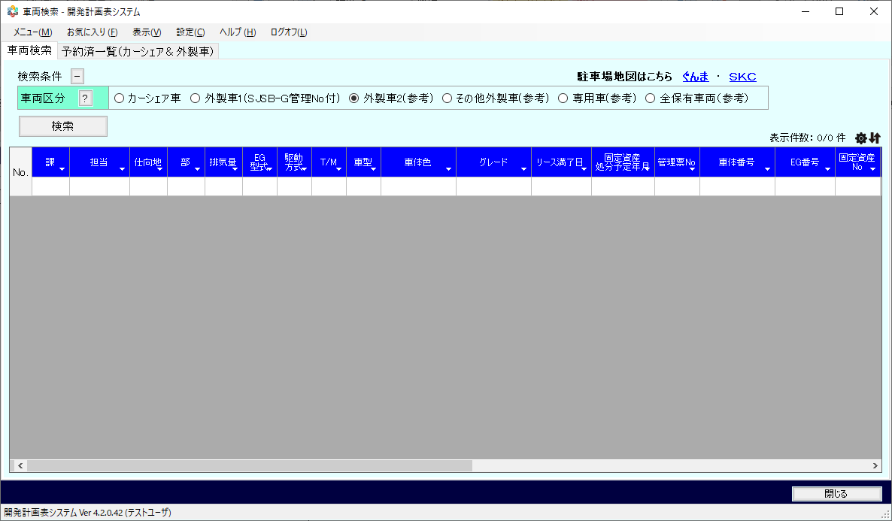

 | KKS15010 | 予約済一覧（カーシェア＆外製車）
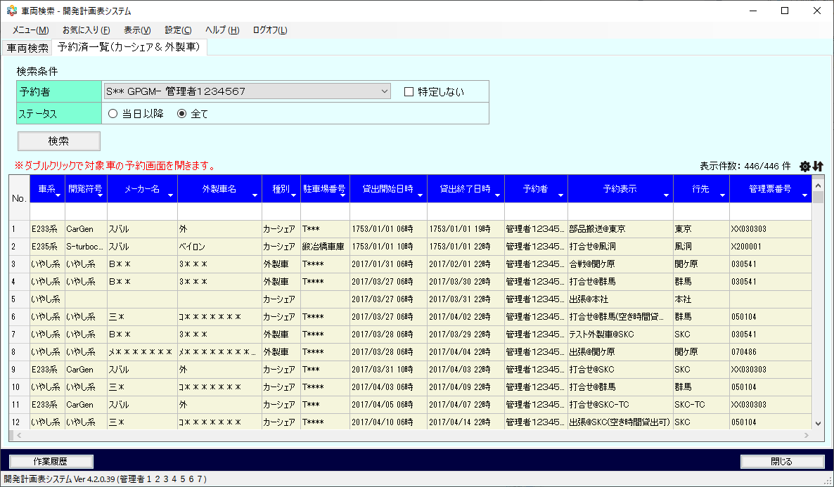

 | 【車両区分のヘルプ表示内容】

車両区分
？!
●カーシェア車 ○外製車1(SJSB-G管理No付) ○外製車２(参考) ○その他外製車（参考） ○専用車（参考） ○全保有車両（参考）

2018/08/02 受領資料「20180801_車両検索_説明文.xlsx」のとおり変更。

機能権限
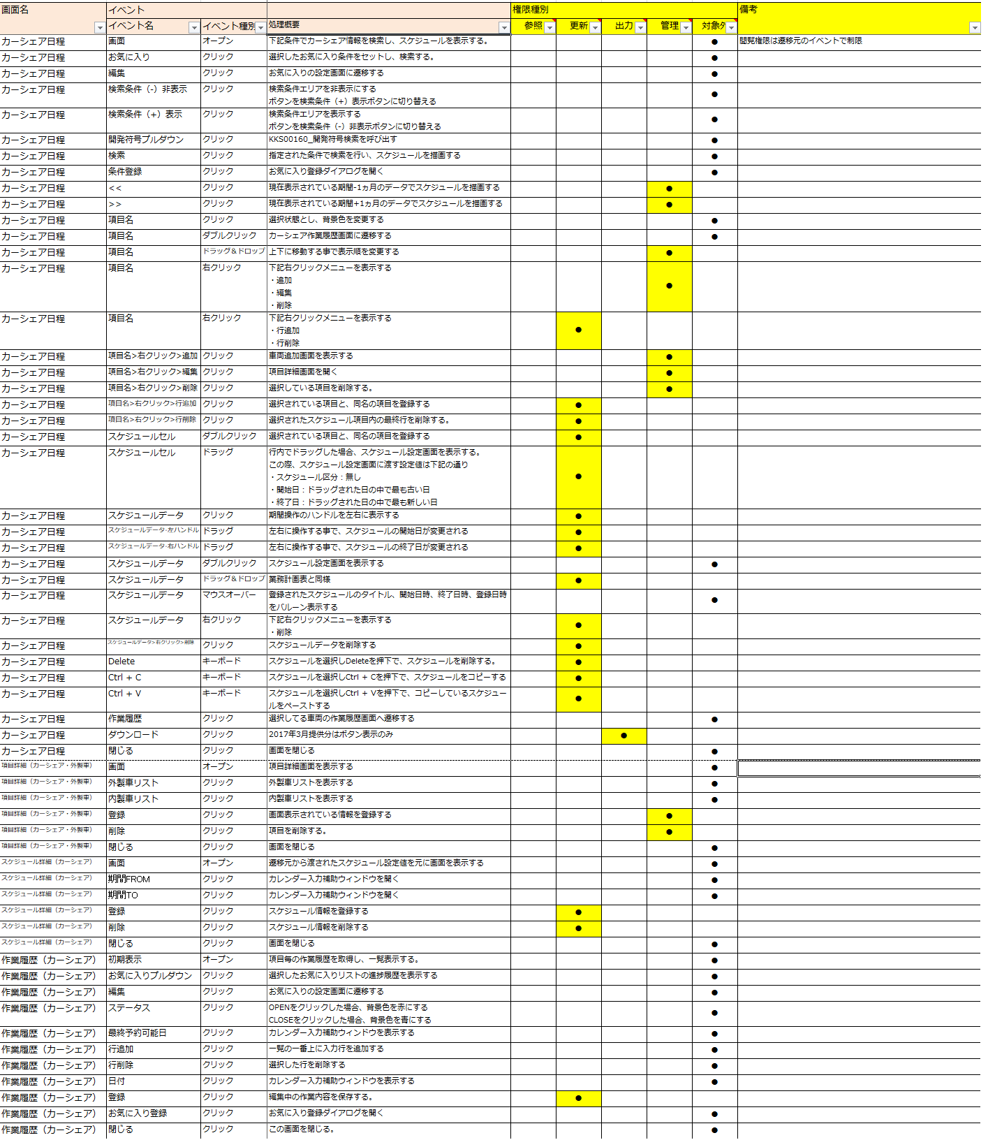
画面遷移

